GAZDETY
Zestawienie przedmiotowe zapytania ofertowego nr KS.271.11.2022.EJ
L.P. | PRODUKT | NR ART. | ILOŚĆ | CENA Z OLOGOWANIEM BRUTTO |  |  | GRAFIKA | LINK | PRZEZNACZENIE
 |  |  |  | SZTUKA |  | CAŁOŚĆ
 |  |  |  | NETTO | BRUTTO
1 | Długopis KOSMOS. | 19600-11 | 1000 | - zł | - zł | - zł |  | https://oferta.bluecollection.gifts/produkt/dlugopisy-metalowe_182/dlugopis-kosmos_5702.html | gadżet promocyjny
2 | Zasłona na kamerę, kolor 103. | 57951 | 200 | - zł | - zł | - zł |  | https://www.hideagifts.com/pl/katalog/technologia-akcesoria-komputerowe/57951/ | gadżet promocyjny
3 | Bezprzewodowa ładowarka i rozgałęziacz USB 2.0, kolor 106. | 97903 | 80 | - zł | - zł | - zł | 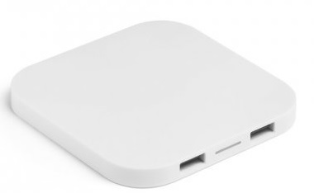 | https://www.hideagifts.com/pl/katalog/technologia-powerbanki-i-adowarki/97903/ | III Forum Gospodarcze
4 | Bransoletka odblaskowa, kolor 108. | 98505 | 300 | - zł | - zł | - zł |  | https://www.hideagifts.com/pl/katalog/bezpiecze-stwo-akcesoria-odblaskowe/98505/ | gadżet promocyjny
5 | Ponczo w pudełku. | R74018.06 | 600 | - zł | - zł | - zł | 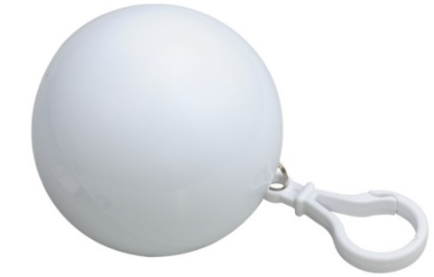 | https://www.royaldesign.pl/products/931 | Dni Ozimka (dla delegacji + mieszkańcy)
6 | Zestaw podróżny POWER UP. | 9053 | 80 | - zł | - zł | - zł | 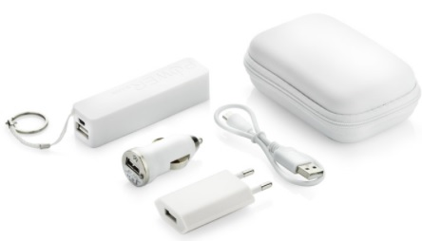 | https://oferta.bluecollection.gifts/produkt/power-banki_194/zestaw-podrozny-power-up_5569.html | III Forum Gospodarcze
7 | Notes A5, kolor 105. | 93733 | 100 | - zł | - zł | - zł | 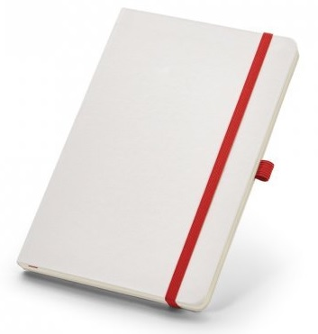 | https://www.hideagifts.com/pl/katalog/biuro-notesy/93733/ | III Forum Gospodarcze
8 | Pamięć USB MILANO 16 GB. | 44091-01 | 100 | - zł | - zł | - zł | 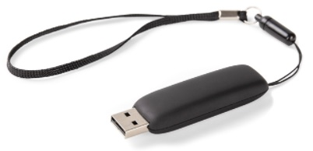 | https://oferta.bluecollection.gifts/produkt/pamieci-usb_193/pamiec-usb-milano-16-gb_10714.html | gadżet promocyjny
9 | Zestaw podróżny CINO. | 20038 | 100 | - zł | - zł | - zł | 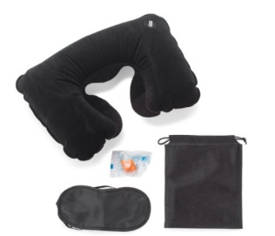 | https://oferta.bluecollection.gifts/produkt/akcesoria_219/zestaw-podrozny-cino-_10598.html | Dni Ozimka (dla delegacji)
10 | Pokrowiec na siodełko rowerowe. | R17839.02 | 200 | - zł | - zł | - zł | 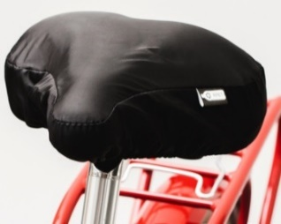 | https://www.royaldesign.pl/products/r17839-02-pokrowiec-z-rpet-na-siodelko-rowerowe-czarny.html | gadżet promocyjny
11 | Smycz sublimacyjna poliestrowa z karabińczykiem. | 94972 | 1000 | - zł | - zł | - zł |  | https://www.hideagifts.com/pl/katalog/identyfikatory-smycze/94972/ | gadżet promocyjny
12 | Worek RPet 190T, kolor 114. | 92931 | 600 | - zł | - zł | - zł | 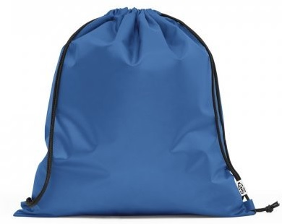 | https://www.hideagifts.com/pl/katalog/torby-worki/92931/ | Dni Ozimka (dla delegacji + mieszkańcy)
13 | Czapka, kolor 134. | 99537 | 100 | - zł | - zł | - zł | 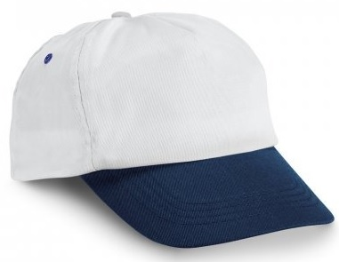 | https://www.hideagifts.com/pl/katalog/tekstylia-nakrycia-g-owy/99537/ | gadżet promocyjny
14 | Pins. | AP757009-21 | 150 | - zł | - zł | - zł | 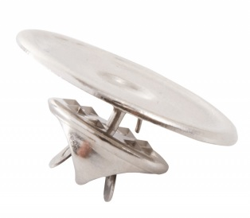 | https://videodruk.pl/read-odznaka-plakietka-pins-ap757009-21-srebrny | gadżet promocyjny
15 | Torba prezentowa z gładkiego papieru o gramaturze 100 g/m2 (w odcieniach niebieskiego/granatu) z uchwytem ze skręconego papieru w kolorze naturalnym o wymiarach: 18 x 8 x 22,5 cm (format zbliżony do A5) |  | 500 | - zł | - zł | - zł |  |  | gadżet promocyjny
16 | Torba prezentowa z gładkiego papieru o gramaturze 100 g/m2 (w odcieniach niebieskiego/granatu) z uchwytem ze skręconego papieru w kolorze naturalnym o wymiarach: 24 x 10 x 36 cm (format zbliżony do A4) |  | 500 | - zł | - zł | - zł |  |  | gadżet promocyjny
17 | Power bank 8000 mAh Mauro Conti | V3988-03 | 10 | - zł | - zł | - zł | 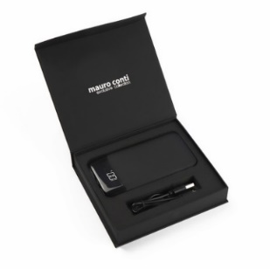 | https://www.voyager-katalog.pl/pl/nowosci/v3988-03.html | gadżet ekstra
18 | Zestaw składający się z aluminiowego długopisu i pióra kulkowego. | R01074.02 | 50 | - zł | - zł | - zł | 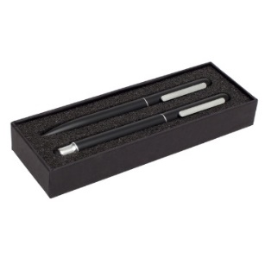 | https://www.royaldesign.pl/products/2094 | gadżet ekstra
19 | Brelok | AP718940 | 200 | - zł | - zł | - zł |  | https://www.lumagadzety.pl/breloki-metalowe-aluminiowe-stop-cynku-stal-nierdzewna/8935-brelok-ap718937.html | gadżet promocyjny
 |  |  |  |  |  | - zł

 | Wszytskie produkty należy ologować herbem lub logotypem ze wskazanymi napisami (wersje CDR zostaną przesłane po weryfikacji ofert) KAŻDY PRODUKT WYMAGA PROJEKTU INDYWIDUALNEGO Likni katalogowe zamieszczono w kolumnie I

